řešení
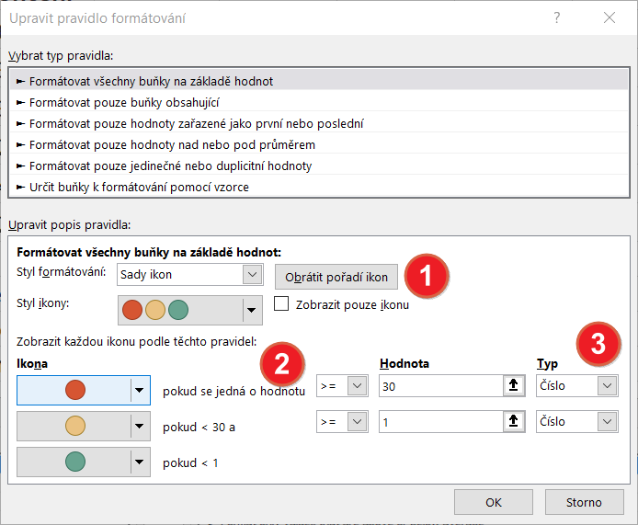
Jméno | Plánované dokončení | Skutečné dokončení
Jan | 2020-07-19 | 2020-06-13 | -36
Pavel | 2020-03-14 | 2020-03-15 | 1
Mirek | 2020-03-22 | 2020-03-22 | 0
Lisa | 2020-01-13 | 2020-02-13 | 31
Hana | 2019-12-28 | 2020-04-15 | 109
Jiří | 2021-01-17 | 2020-12-14 | -34

Zeleným světlem semaforu označíme úkoly splněné v termínu - zpoždění 0 dní
nebo před termínem
Žlutým světlem semaforu označíme úkoly splněné se zpožděním méně než 30 dní
Červeným světlem semaforu označíme úkoly splněné 30 dní a více po termínu

skrytí hodnot
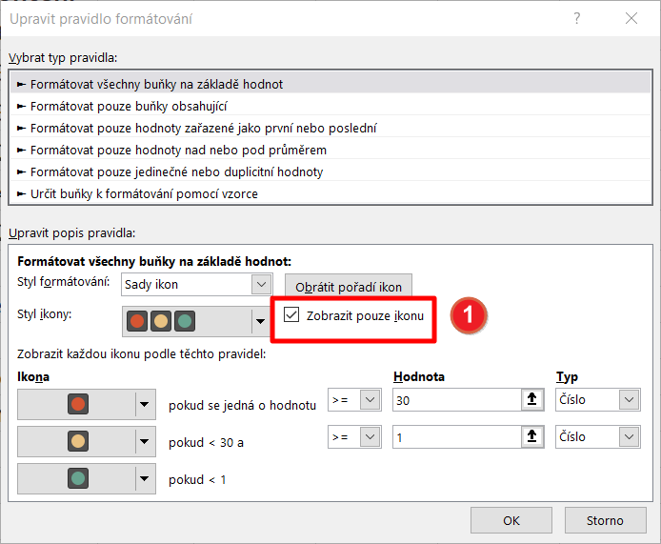
Jméno | Plánované dokončení | Skutečné dokončení
Jan | 2020-07-19 | 2020-06-13 | -36
Pavel | 2020-03-14 | 2020-03-15 | 1
Mirek | 2020-03-22 | 2020-03-22 | 0
Lisa | 2020-01-13 | 2020-02-13 | 31
Hana | 2019-12-28 | 2020-04-15 | 109
Jiří | 2021-01-17 | 2020-12-14 | -34

Zeleným světlem semaforu označíme úkoly splněné v termínu - zpoždění 0 dní
nebo před termínem
Žlutým světlem semaforu označíme úkoly splněné se zpožděním méně než 30 dní
Červeným světlem semaforu označíme úkoly splněné 30 dní a více po termínu

